Produtos
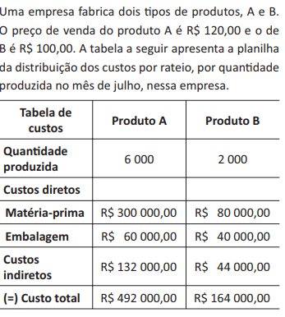
Produto A
Qtde | Custo de Fabricação | Receita | Lucro
0 | R$492,000.00 | R$- | -R$492,000.00
1000 | R$552,000.00 | R$120,000.00 | -R$432,000.00
2000 | R$612,000.00 | R$240,000.00 | -R$372,000.00
3000 | R$672,000.00 | R$360,000.00 | -R$312,000.00
4000 | R$732,000.00 | R$480,000.00 | -R$252,000.00
5000 | R$792,000.00 | R$600,000.00 | -R$192,000.00
6000 | R$852,000.00 | R$720,000.00 | -R$132,000.00

R$60.00 | custo variável de A

R$60.00 | custo variável de B

 | Produto B
Qtde | Custo de Fabricação | Receita | Lucro
0 | R$492,000.00 | R$- | -R$492,000.00
250 | R$444,000.00 | R$25,000.00 | -R$419,000.00
500 | R$459,000.00 | R$50,000.00 | -R$409,000.00
750 | R$474,000.00 | R$75,000.00 | R$301,000.00
1000 | R$489,000.00 | R$100,000.00 | -R$389,000.00
1250 | R$504,000.00 | R$125,000.00 | -R$379,000.00
1500 | R$519,000.00 | R$150,000.00 | -R$369,000.00
1750 | R$534,000.00 | R$175,000.00 | -R$359,000.00
2000 | R$549,000.00 | R$200,000.00 | -R$349,000.00

